РОССУВ сублимация
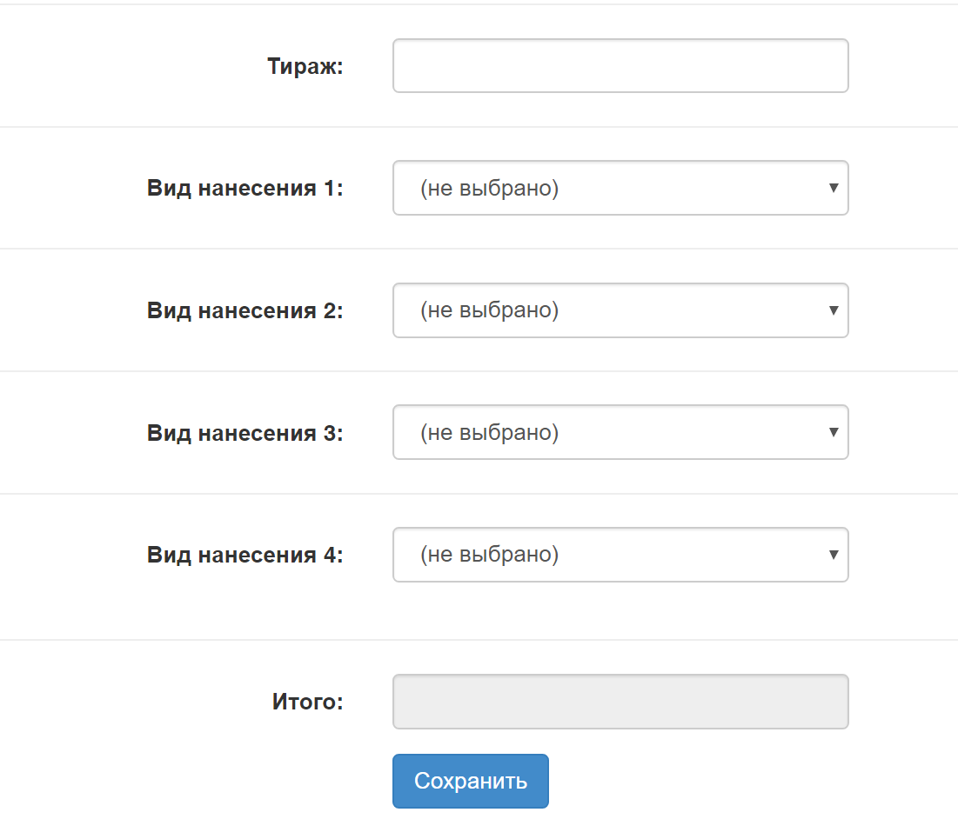
Вид нанесения | кружка/футболка
(для футболки) площадь печати

вид продукции | 10 | 100 | 300 | 500
футболка
А3 | 180 | 174 | 170 | 168
А4 | 150 | 145 | 142 | 136
А5 | 75 | 73 | 71 | 69
А6 | 45 | 43 | 42 | 41
кружка | 75 | 72 | 49 | 40

